Conflic‐旧
 | PULL 時マージされない。
ファイル１：他人修正しました。GitHubへCommit＆Push済み
ファイル2：他人修正しました。GitHubへCommit＆Push済み
ローカル：
 | ファイル１、ファイル２修正後、Commit&Pushのため、まずPullをする。しかし競合が発生し、うまく進めない。

★2021/4/29 PULL時自動マージされない。 |  | ⇒ TODO：なぜ自動マージされないか、要調査。

暫定対応方法：
 | プロジェクトで右クリック → チーム → ワークスペース同期化

 | 競合のファイルが表示される。

 | 競合ファイルを一つずつクリックすると、ローカルとリモートの修正箇所が表示され、手動で修正して、保存する。

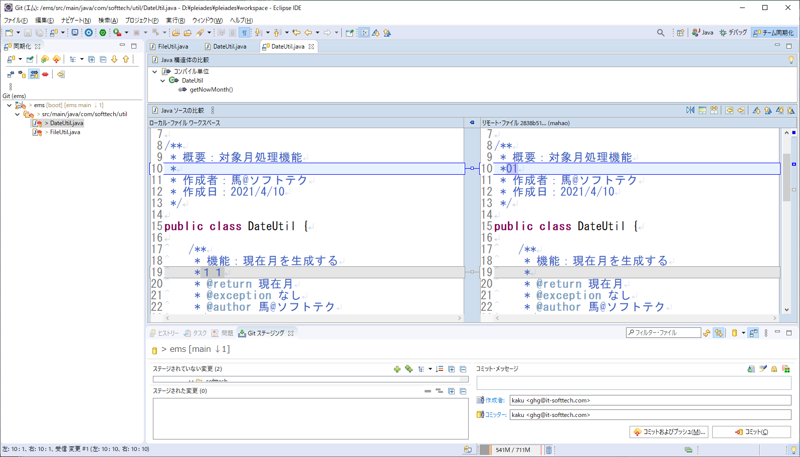

 | 同期化パネルでプロジェクトで右クリック → 「マージ済みとマーク」

 | プロジェクトで右クリック ⇒ コミット＆PUSH

 | パッケージエクスプローラーに戻る
 | プロジェクトで右クリック → 置換 ⇒ Head

 | PULL（成功）
 | プロジェクトで右クリック⇒ チーム ⇒ ブランチのプッシュ
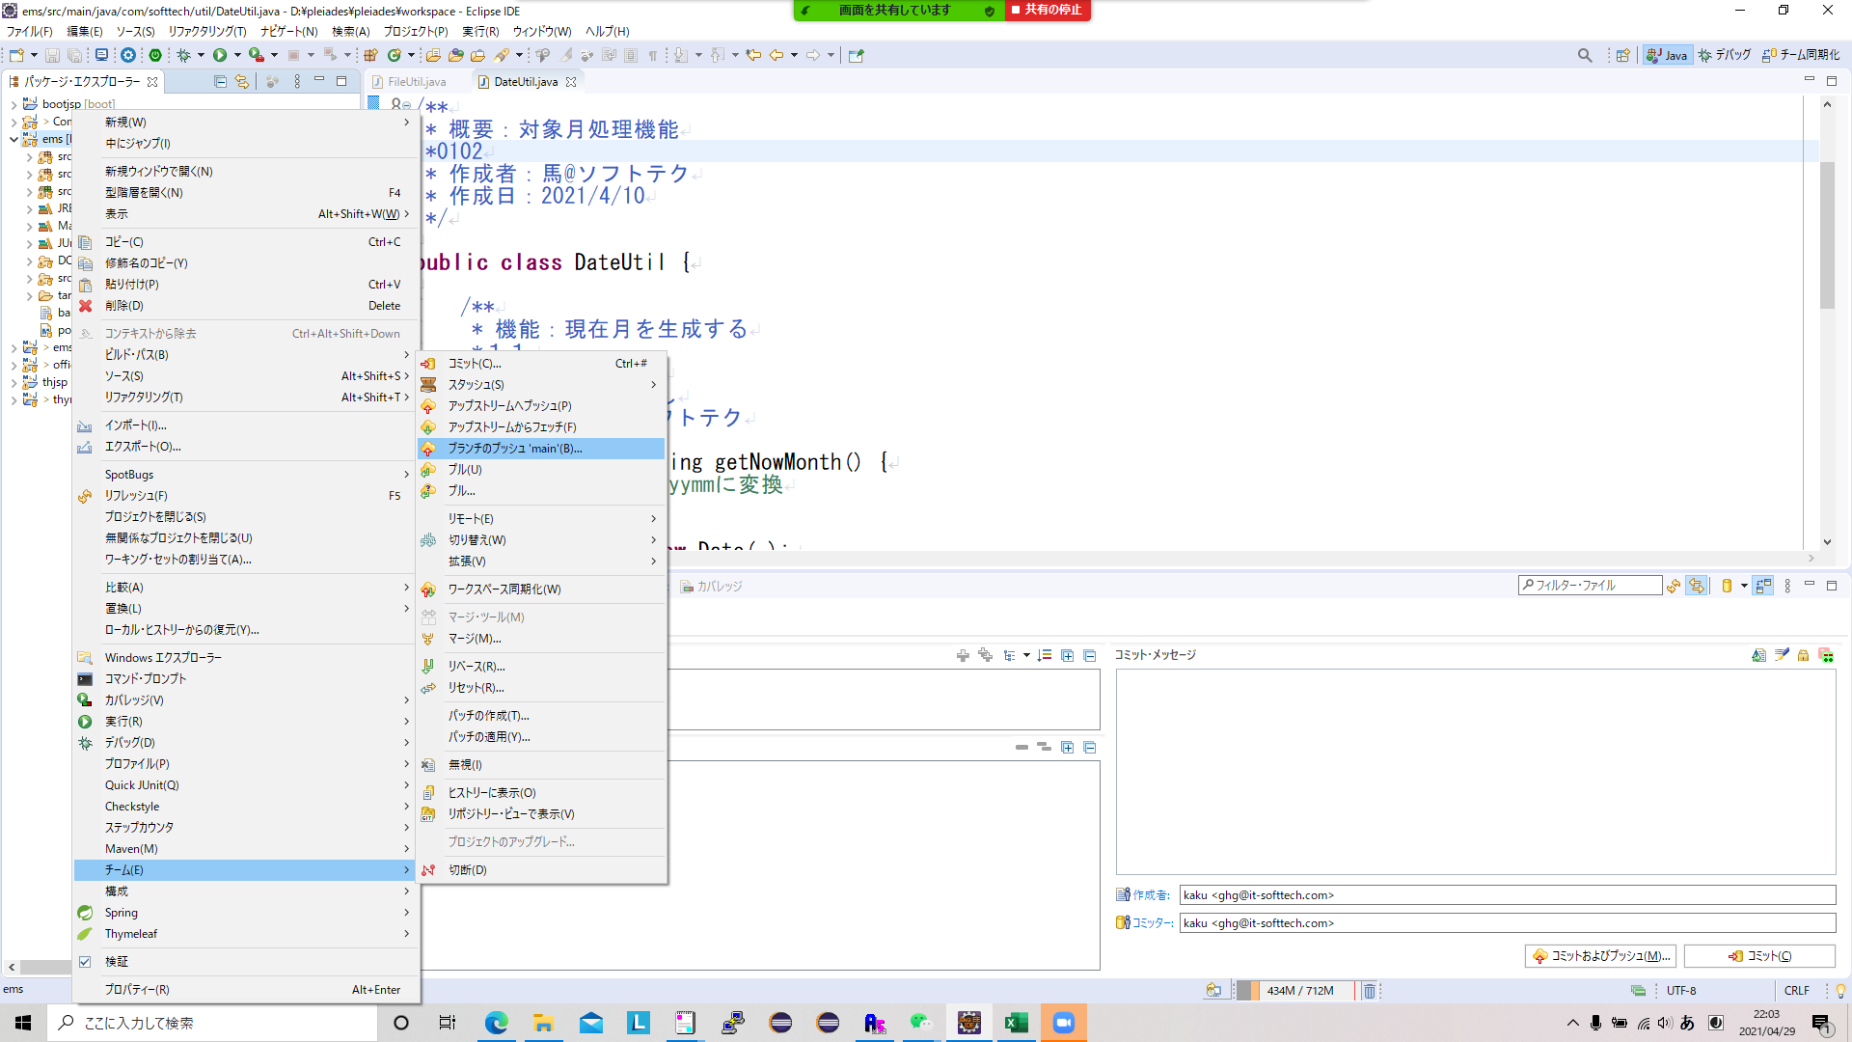

 | 成功

 | 同じ行を修正された場合、「置換」操作後自動マージされた場合があります。
 | この場合、対象ファイルを手動修正して、コミット＆プッシュします。

競合対応
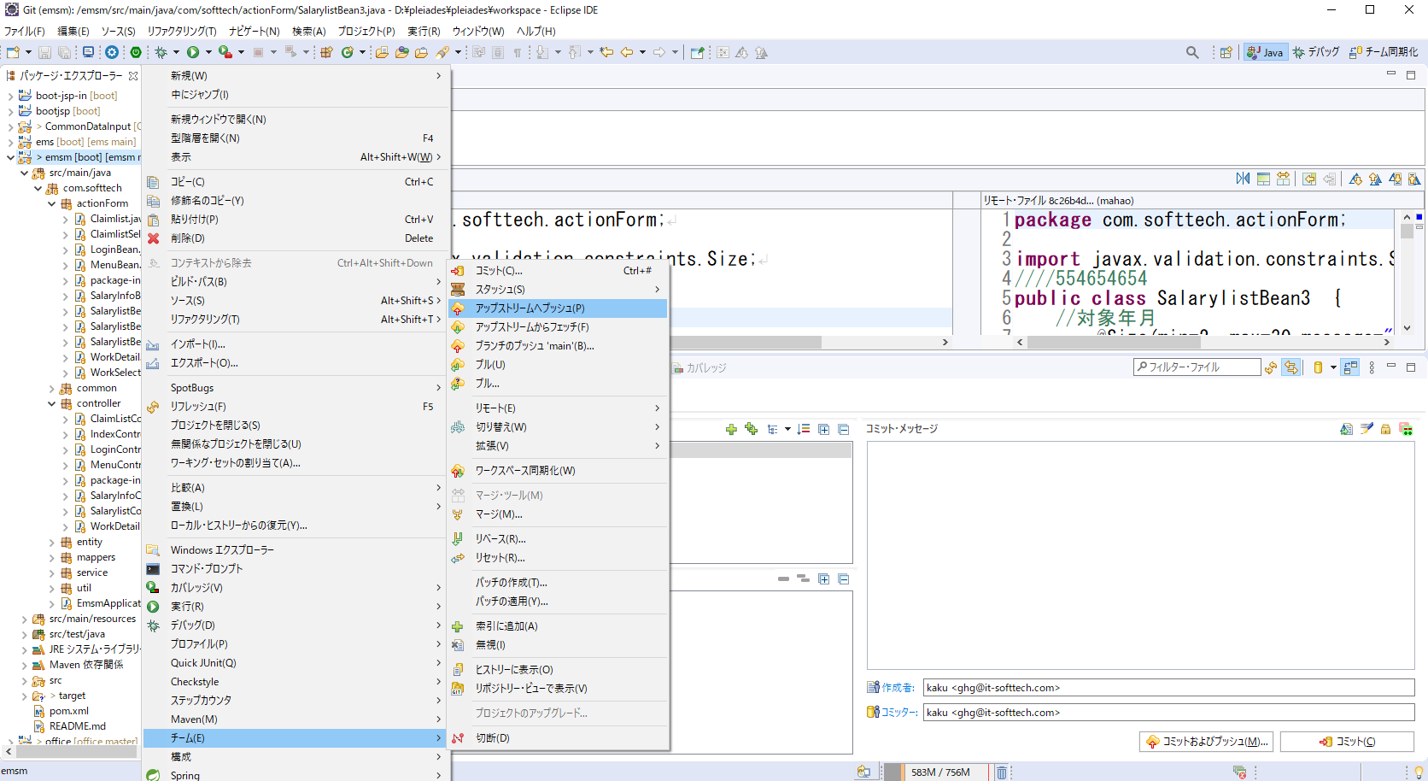
COMMIT＆PUSH前
１） | PULL | 競合発生
2) | COMMITのみ
3) | PULL | （リモート＋ローカルの内容がEclipseにマージされ）
4) | 手動修正
5) | 同期化画面マージ済みマーク
6) | 同期化画面でプッシュ
 | （完了）

（PULLしてなく場合？？？？）
競合が発生しました。

１） | チーム→ ワークスペースを同期化

２） | 競合ファイルをコミットする。（自分が修正した内容はまずローカルGitへ保存

３） | PULL（リモートGitからローカルGitにマージする）

４） | 競合所に、手動で修正する

５） | マージ済みとマーク
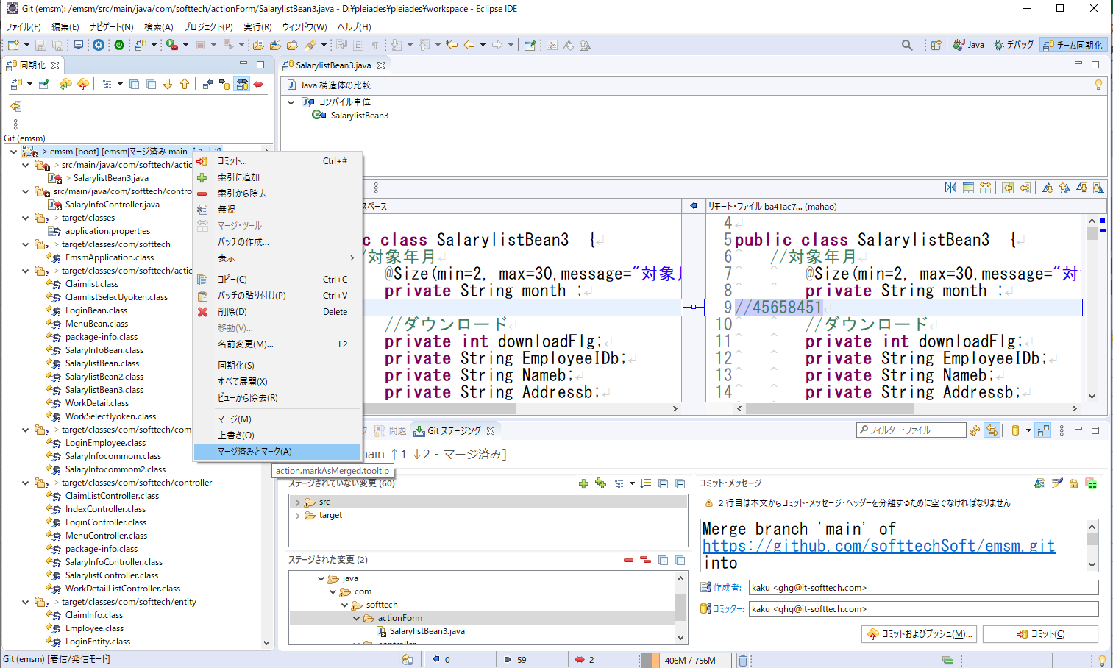

６） | パッケージエクスプローラーへ戻る、コミット。 |  | （手動マージの結果は一旦ローカルGitへ保存する）
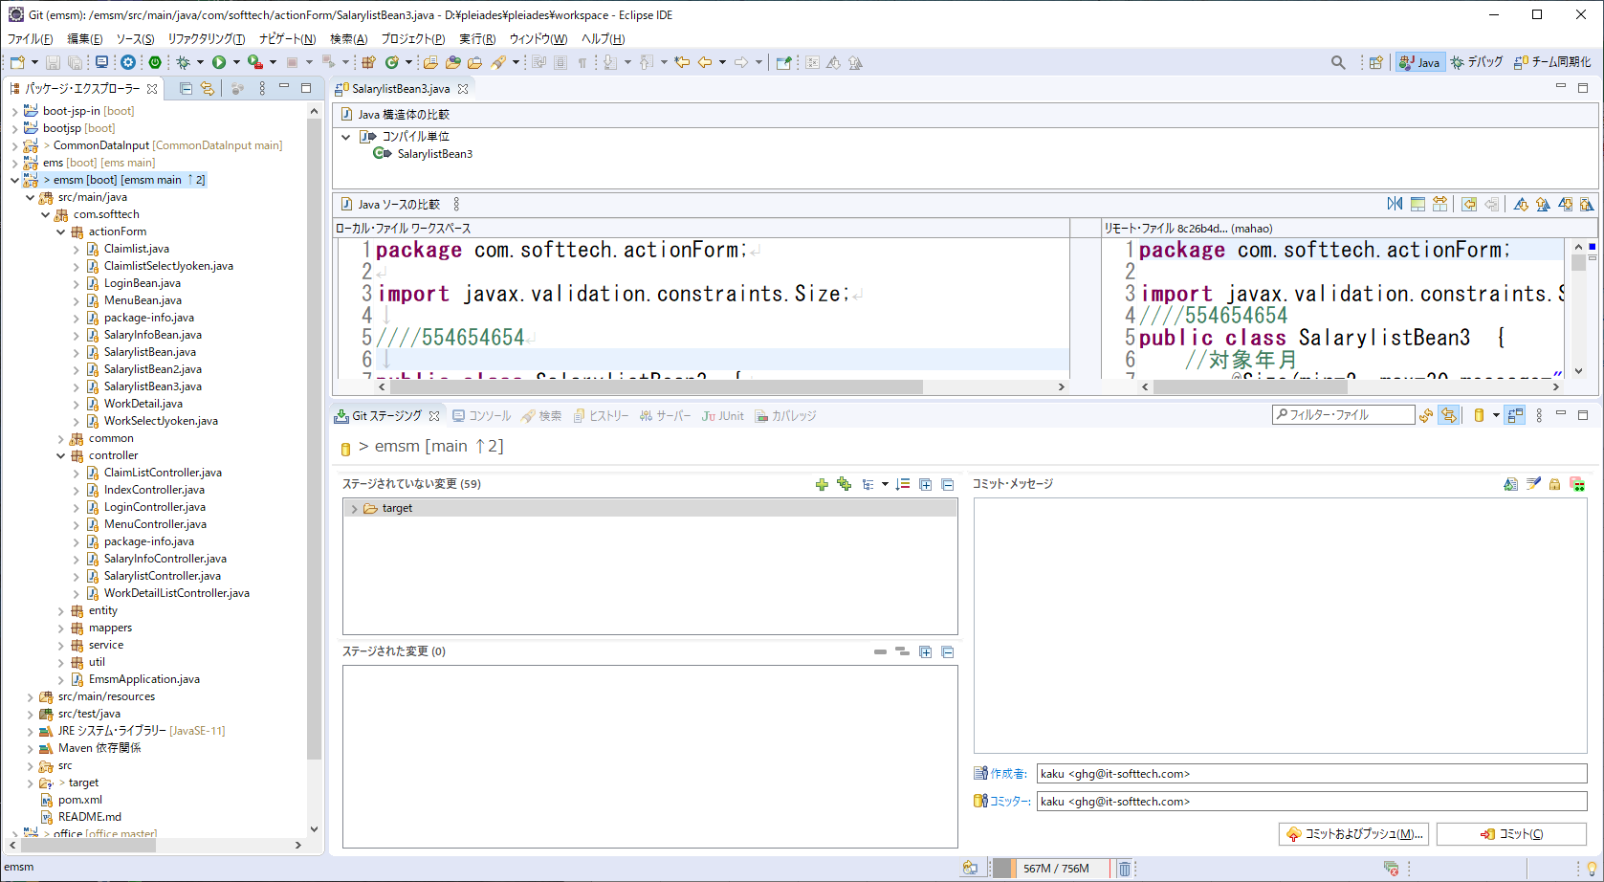

７） | アップストリームへプッシュ

